상품제안서
코튼 스트링 파우치 9종 | 상품코드: F30282

 |  |  |  |  |  |  | 02-412-0044 | www.easy1.co.kr
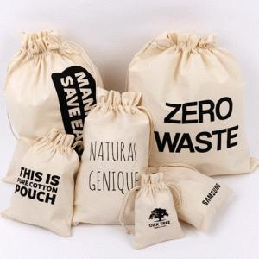

【상세/제작정보】 | - 택배비 : 6000원 1호,2호,3호 : 박스당 2,000개 4호,5호 : 박스당 1,000개 6호,7호 : 박스당 500개 8호,9호 : 박스당 400개

【인쇄/포장옵션】 | 실크 / 포장불가능

【공급단가】 | 수량 | 500~ | 1,000~ | 3,000~ | 5,000~ | 10,000~
*VAT별도 | 1호 | 370원 | 360원 | 350원 | 330원 | 320원
 | 3호 | 490원 | 470원 | 460원 | 440원 | 420원
 | 8호 | 1,800원 | 1,740원 | 1,680원 | 1,620원 | 1,560원
 | 9호 | 1,950원 | 1,880원 | 1,820원 | 1,750원 | 1,690원

【상품 URL】 | https://dev.easy1.co.kr:443/src/goods_detail.php?gdno=30282

